按键设置
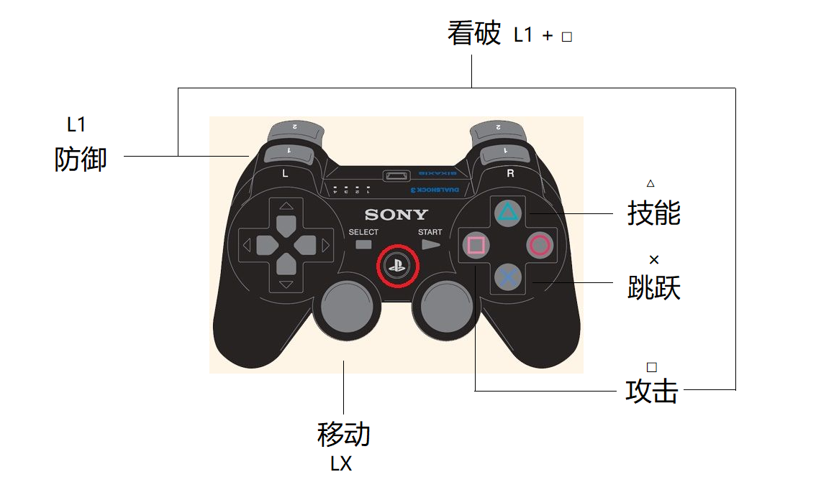

完美防御： 敌人攻击前瞬间按下防御，可以触发完美防御
看破： 配合敌人的攻击，在适当的时机按下看破触发。

